SP. REKREACIJA
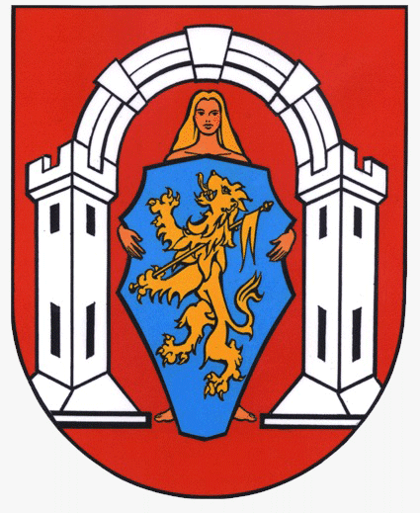

OBRAZAC PRIJAVE PROGRAMA
Sportsko - rekreacijske aktivnosti

NAPOMENA PRIJAVITELJIMA:
Obrazac obvezno popuniti na računalu
Obvezno popuniti sva polja označena žutom bojom
U slučaju da tekst ne stane u prostor za unošenje teksta, možete ga napisati u zasebnom dokumentu i dostaviti kao privitak obrascu (navesti u "NAPOMENI" pod rednim brojem 14. Opisa programa)

I. OSNOVNI PODACI O PRIJAVITELJU PROGRAMA
1 | Naziv prijavitelja (puni naziv prijavitelja)
2 | Adresa sjedišta (ulica i kućni broj)
3 | Poštanski broj |  |  |  | Mjesto
4 | OIB |  |  |  | RNO - broj
5 | Registarski broj (Registar udruga) |  |  |  | Tel / Mob
6 | Žiro račun (IBAN) |  |  |  | Naziv banke
7 | E-mail
8 | Ime i prezime osobe ovlaštene za zastupanje

II. OPIS PROGRAMA
1 | Naziv programa
2 | Voditelj/ica programa
3 | Datum početka programa / projekta |  |  |  | Datum završetka
4 | Teritorijalna zastupljenost (LEGENDA)
5 | Opći i specifični ciljevi programa

6. | Opisati sustave rekreacijskih aktivnosti u koje su ukljućeni građani grada Vukovara

7. | Tko su ciljane skupine (skupine na koju programske aktivnosti izravno utječu), njihov broj i struktura (npr. dob, spol…)? Tko su krajnji korisnici programa (pojedinci, skupine, organizacije koje nisu izravno uključene u provedbu programa već on na njih ima posredan utjecaj)?

8. | Detaljan financijski plan za pojedine aktivnosti - specifikacija po sportovima (ukoliko ih je više)

9. | Organizacijska struktura i korištenje lokacije za obavljanje djelatnosti

10. | Dosadašnja iskustva u provođenju istih ili sličnih programa / projekata

11. | Na koji će način program biti usmjeren za zadovoljavanje potreba građana grada Vukovara?

12. | Na koji način planirate osigurati kvalitetnu promociju i vidljivost programa / aktivnosti u javnosti.

13. | Opišite mjerljive rezultate koje očekujete po završetku provođenja programa.

14. | NAPOMENA (ukoliko je potrebno)

III. FINANCIJSKI PLAN

PLANIRANI PRIHODI
RB | VRSTA PRIHODA |  | IZNOS | % SUFINANCIRANJA
1. | Prihodi iz proračuna ZSUGV |  | € - | 0,00%
2. | Prihodi iz ostalih izvora |  | € - | 0,00%
2.1. | Prihodi iz javnih izvora (proračun RH)
2.2. | Prihodi iz privatnih izvora
2.3. | Prihodi iz vlastitih sredstava
UKUPNO PRIHODI |  |  | € - | 0%

PLANIRANI RASHODI |  |  |  |  |  | fiksni tečaj | 7.53450
RB | VRSTA TROŠKA |  | KUNA |  | EURO |  | UKUPNO
 |  |  | ZŠUGV | OSTALI IZVORI | ZŠUGV | OSTALI IZVORI
1. | Troškovi članarina, kotizacija… |  |  |  | € - | € - | € -
2. | Troškovi službenih osoba (suci, liječnik…) |  |  |  | € - | € - | € -
3. | Troškovi prijevoza |  |  |  | € - | € - | € -
4. | Troškovi grafičkih usluga |  |  |  | € - | € - | € -
5. | Troškovi stručnog rada |  |  |  | € - | € - | € -
6. | Troškovi opreme (navesti vrstu opreme i količinu) |  | - kn | - kn | € - | € - | € -
6.1. |  |  |  |  | € - | € - | € -
6.2. |  |  |  |  | € - | € - | € -
6.3. |  |  |  |  | € - | € - | € -
6.4. |  |  |  |  | € - | € - | € -
6.5. |  |  |  |  | € - | € - | € -
7. | Ostali troškovi (upisati vrstu troška) |  | - kn | - kn | € - | € - | € -
7.1. |  |  |  |  | € - | € - | € -
7.2. |  |  |  |  | € - | € - | € -
7.3. |  |  |  |  | € - | € - | € -
7.4. |  |  |  |  | € - | € - | € -
7.5. |  |  |  |  | € - | € - | € -
UKUPNO RASHODI |  |  | - kn | - kn | € - | € - | € -

Svojim potpisom pristajem da Zajednica sportskih udruga grada Vukovara i Grad Vukovar, kao voditelj obrade, prikuplja i obrađuje moje osobne podatke i podatke udruge te da se koriste u svrhu pravdanja isplaćenih financijskih sredstava iz Proračuna Zajednice i Grada Vukovara. Podaci će se čuvati 7 godina sukladno članku 41. Uredbe o kriterijima, mjerilima i postupcima financiranja i ugovaranja programa i projekata od interesa za opće dobro koje provode udruge („Narodne novine“, broj 26/15 i 37/21)
Izjavljujem da su svi podaci navedeni u obrascu točni i istiniti te da sam od strane voditelja obrade upoznat sa svrhom, osnovom i vrstom obrade mojih osobnih podataka.
Svojim potpisom potvrđujem da sam upoznat s pravom da mogu u svakom trenutku zatražiti pristup svojim osobnim podatcima te ispravak, brisanje ili ograničavanje obrade mojih osobnih podataka kao i pravo na podnošenje prigovora na obradu mojih osobnih podataka. Ova privola dana je dobrovoljno te sam upoznat da je u svakom trenutku mogu povući te tražiti prestanak daljnje obrade, ali ono ne utječe na zakonitost obrade prije povlačenja.
Kontakt za ostvarivanje prava ispitanika: 032/421-866

Ime i prezime ovlaštene osobe: |  | 0

Mjesto i datum:

 |  |  |  | MP

 |  |  |  |  | Potpis

